상품제안서
송월 40수 200g 호텔수건 | 상품코드: F20086

 |  |  |  |  |  |  | 02-412-0044 | www.easy1.co.kr
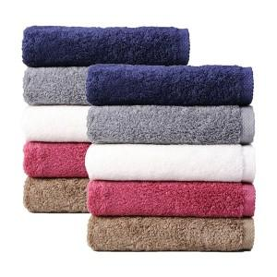

【상세/제작정보】 | 자수인쇄의 경우 주문전에 먼저 문의 주세요! (시안의 난이도, 크기, 글자수에 따라 단가의 변동이 있을 수 있습니다.)

【인쇄/포장옵션】 | 실크, 자수 / 포장지포장

【공급단가】 | 수량 | 100~ | 300~ | 500~ | 1,000~ | 3,000~
*VAT별도 | 단가 | 6,440원 | 6,210원 | 5,980원 | 5,750원 | 5,520원

【상품 URL】 | https://dev.easy1.co.kr:443/src/goods_detail.php?gdno=20086

